二、辦理場次
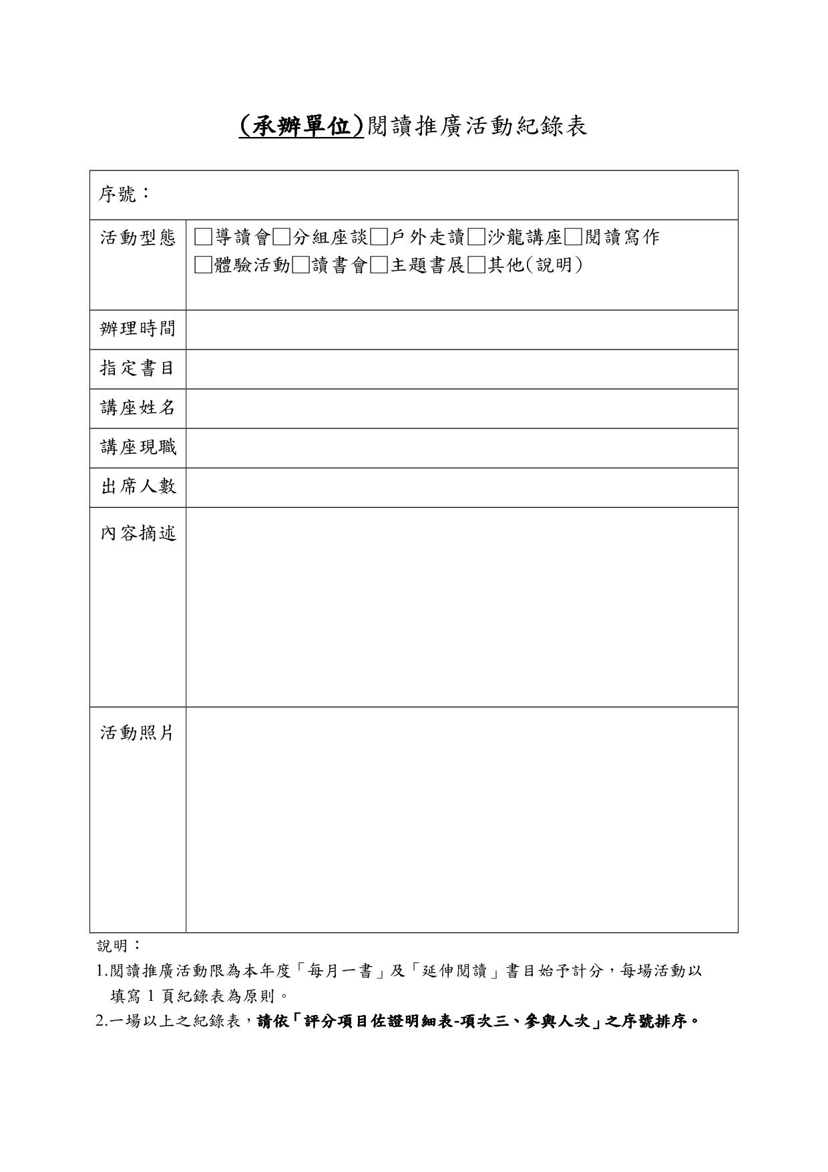
二、閱讀推廣活動「辦理場次」（20分）。 填報內容：_______場次
(1)填寫說明：
依線上系統填報之場次，每場均填寫一份【閱讀推廣活動紀錄表】，並依【三、活動參與人次-明細表】序號排序，彙整成一個電子檔（doc或pdf）
【閱讀推廣活動紀錄表】可至國家文官學院全球資訊網／終身學習／專書閱讀推廣活動／表單下載
(2)提供方式：於線上系統上傳（本項成果佐證為紀錄表，故本工作表無需再填報）。

四、完成比例
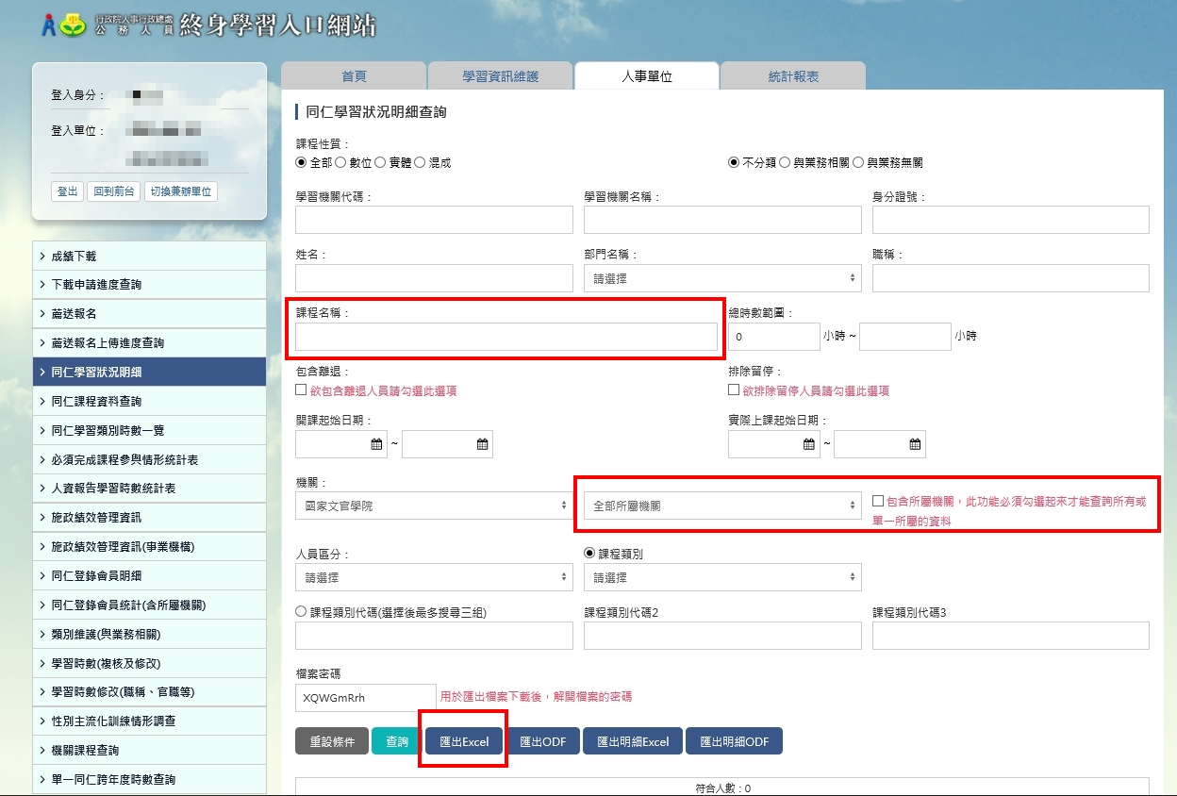
四、線上學習課程「完成比例」（30分）。 填報內容：_______ 人次（4-1＋4-2＋...＋4-6總人數)
填寫說明：
請提供終身學習入口網／同仁學習狀況明細
1.依 課程名稱 查詢
2.設定全部所屬機關
3.各課程查詢結果匯出Excel，請分別張貼於工作表(4-1、4-2、4-3…)

